Лист1
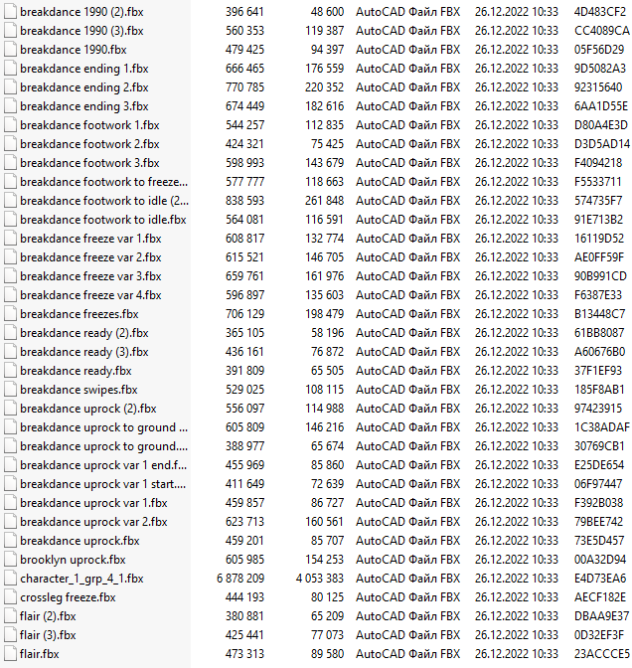
Анимация | Описание
bicykle_anim_1 | Анимация езды на велосипеде (для меня, никуда не вставлять)

catwalk_walking_1 | анимация ходьбы для девушек

change_sit_place_from_l_to_right_1 | пересаживается на скамейке с левой стороны на правую

change_sit_place_from_r_to_left_1 | пересаживается на скамейке с правой стороны на левую

cheering_1 | Просто стоит и флексит под музыку

defeat_idle_1 | Расстроенный

defeat_idle_2 | Расстроенный2

drunk_run_1 | уставший бег

dwarf_idle_1 | Обычный idle 1

dwarf_idle_2 | Обычный idle 2

el_bike_anim_1 | анимация езды на велосипедном тренажёре

el_chair_anim_1 | анимация езды на велосипедном тренажёрном кресле

fast_run_1 | Быстрый бег

idle_1 | Обычный idle 1

idle_2 | Обычный idle 2

lie_sleep_from_l_side_1 | Ложится спать слева от кровати

lie_sleep_from_r_side_1 | Ложится спать справа от кровати

looking_down_1 | Обычный айдл 3 (грустный)

rifle_idle_1 | айдл с ружьём

run_1 | Обычный бег

shower_1 | Душ

sit_from_l_corner_1 | Садится на скамейку с левого её угла

sit_from_right_corner_1 | Садится на скамейку с правого её угла

sit_to_stand_1 | Садится

sitting_1 | Сидит

sleep_1 | Спит

slow_run_1 | медленный бег

stand_to_sit_1 | Встаёт

victory_idle_1 | Победный айдл

walking_1 | Ходит

warior_idle_1 | Воинственный айдл

water_pump_anim_1 | Качает насос

